상품제안서
뮤스트 카드형 USB 2.0 메모리(8GB~64GB) | 상품코드: S40448

 |  |  |  |  |  |  | 02-713-8555 | www.synergygift.co.kr
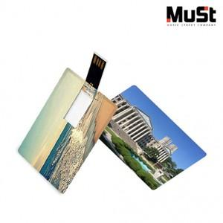

【상세/제작정보】 | <p><span style="font-size: 14pt;">※ 사바리케이스 희망시 별도문의</span></p>

【인쇄/포장옵션】 | 풀칼라 / 포장지포장

【공급단가】 | 수량 | 100~ | 300~ | 500~ | 1,000~ | 3,000~
*VAT별도 | 8GB | 5,680원 | 5,540원 | 5,310원 | 5,180원 | 5,040원
 | 16GB | 7,270원 | 7,090원 | 6,800원 | 6,630원 | 6,450원
 | 32GB | 9,540원 | 9,310원 | 8,930원 | 8,700원 | 8,470원
 | 64GB | 12,720원 | 12,420원 | 11,910원 | 11,600원 | 11,300원

【상품 URL】 | https://www.synergygift.co.kr:443/src/goods_detail.php?gdno=40448

